Bestandsliste
Bilder |  | Bezeichnung | Menge
 |  |  | 6,906
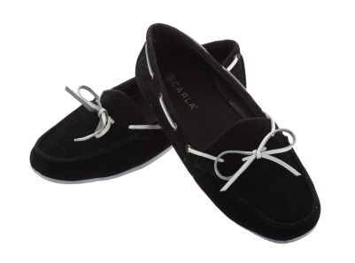 | 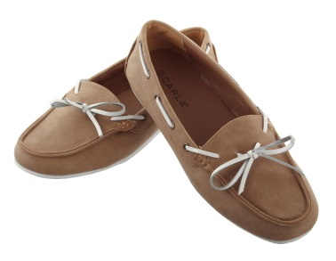 | DAMEN MOKASSIN CARLA | 3,329
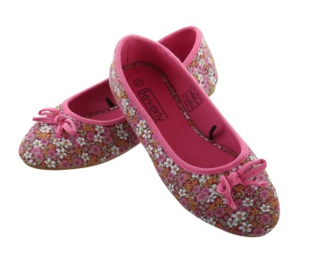 | 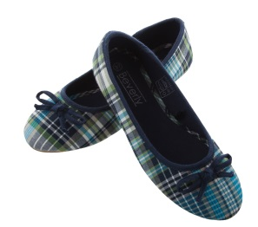 | Sommerballerina | 120
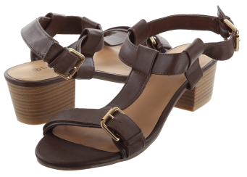 |  | DA. SANDALEN DY / BRAUN CARLA | 63
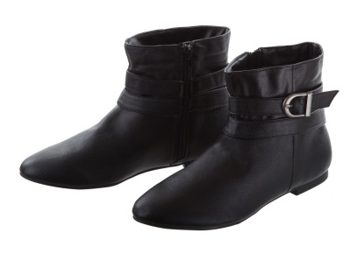 |  | DAMEN STIEFEL | 874
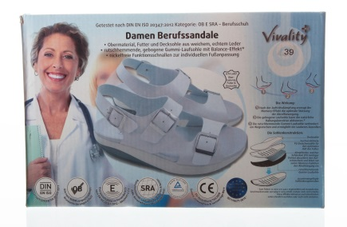 |  | BERUFSSANDALE LEDER | 84
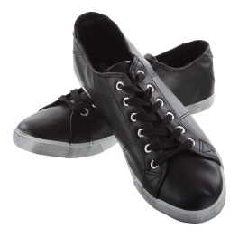 | 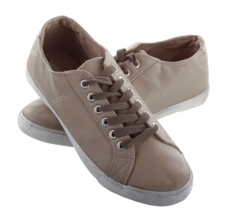 | 2 DA HE SNEAKER FREE LIMIT | 2,436

